Loai danh tu
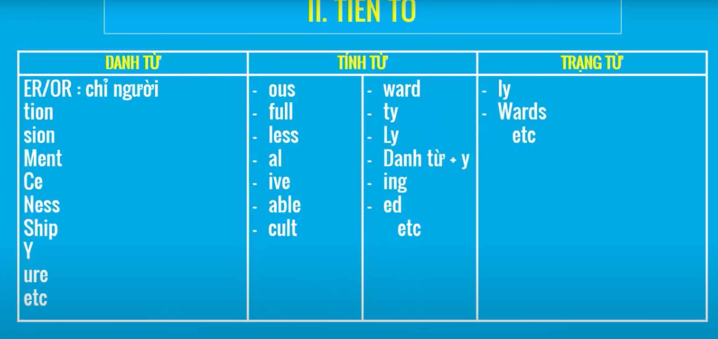
Noun | Verb | Adjective | Adverb
Chỉ sự vật sự việc
-tion (contruction) | -ize (recognize) | -full (beautifull) | Adjective + Ly
-ation (preparation) | -ate (participate) | -al (special) | Lưu ý.
-sion (submission) | -en (widen) | -ive (expensive) | hard -> hard
-ment (improvement) | -fly (quailify) | -ic (specific) | fast -> fast
-ance (attendance) |  | -ous (dangerous) | good -> well
-ence (diffenrence) |  | -ary (necessary)
-ty (responsibility) |  | -able (comfortable)
*y (frequency) |  | -ible (accessible)
-ness (happyness) |  | -ant (important)
-ure (failure) |  | -thy (healthy)
-th (health)
Chỉ người | Ngoại lệ. | Ngoại lê | Ngoại lệ.
-er (teacher) | -ate (adj) | Danh từ -ive. | timely (adj): đúng lúc
-or (actor) | appropriate | representative: người đại diện | costly (adj) : đắt đỏ
-ee (employee) | -ate (n) | objective : mục tiêu | likely (adj) : rất có thể
-ant (assistant) | candidate | initiative: sáng kiến | ----------
-ist (guitarist) |  | alternative: sự thay thể hay lựa chọn | daily (adj)(adv) hằng ngày
 |  | Danh từ -al | weekly (adj)(adv) hằng tuần
 |  | Verb + al -> Noun | monthly (adj)(adv) hằng tháng
 |  | propose -> proposal : đề suất (Verb) | yearly (adj)(adv) hằng năm
 |  | approve -> approval: chấp thuận
 |  | remove -> removal : loại bỏ.

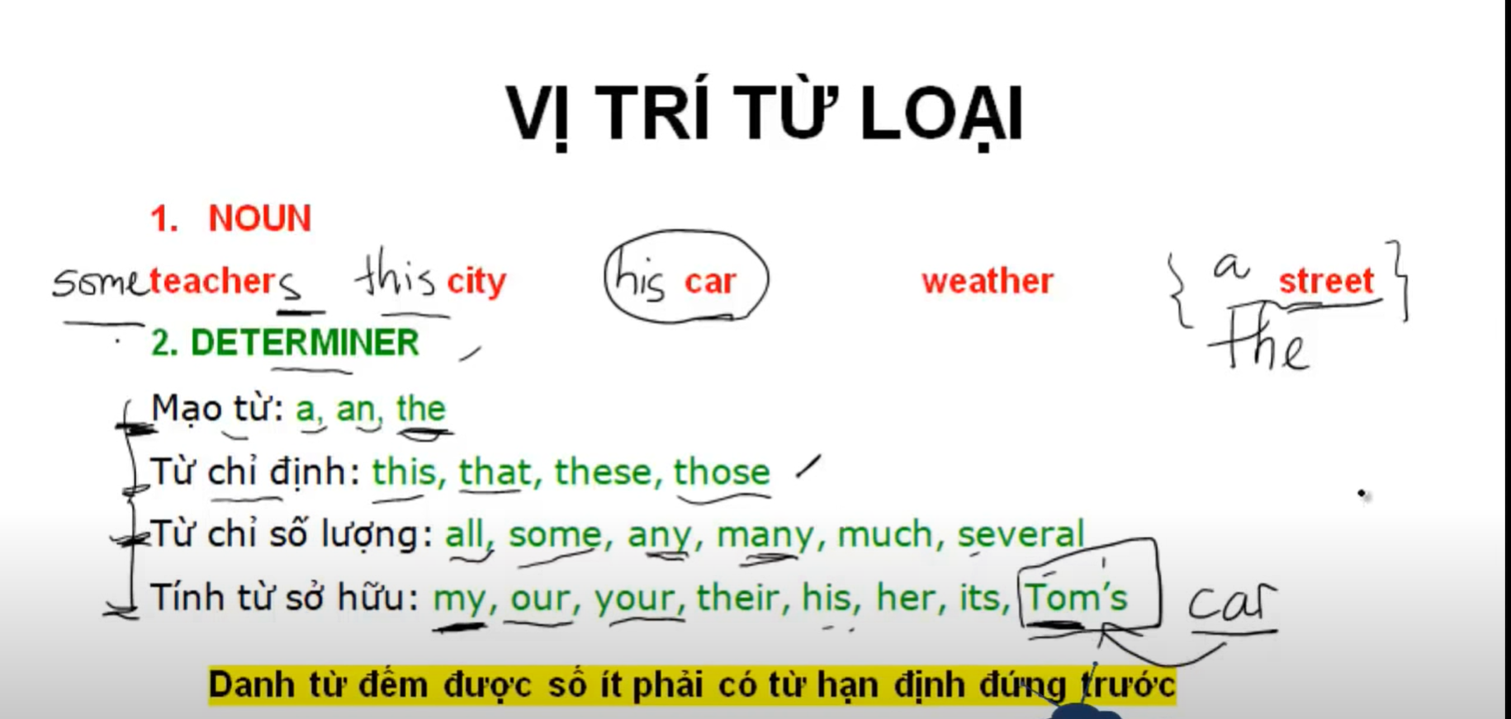
Vị trí từ loại.
Name | Derterminer | example | Note
Danh từ đếm đước số ít phải có từ hạn định đúng trước. | a, an, the | a stresst
 | Từ chỉ định: this, that, these, those. | this car
 | Từ chỉ sơ lượng: all, some, any, many, much, several. | some teachers | Nếu teacher số nhiều thì không cần từ hạn định.
 | Tính từ sở hữu: my, our, your, their, his, her, its, Tom's.

Sheet1
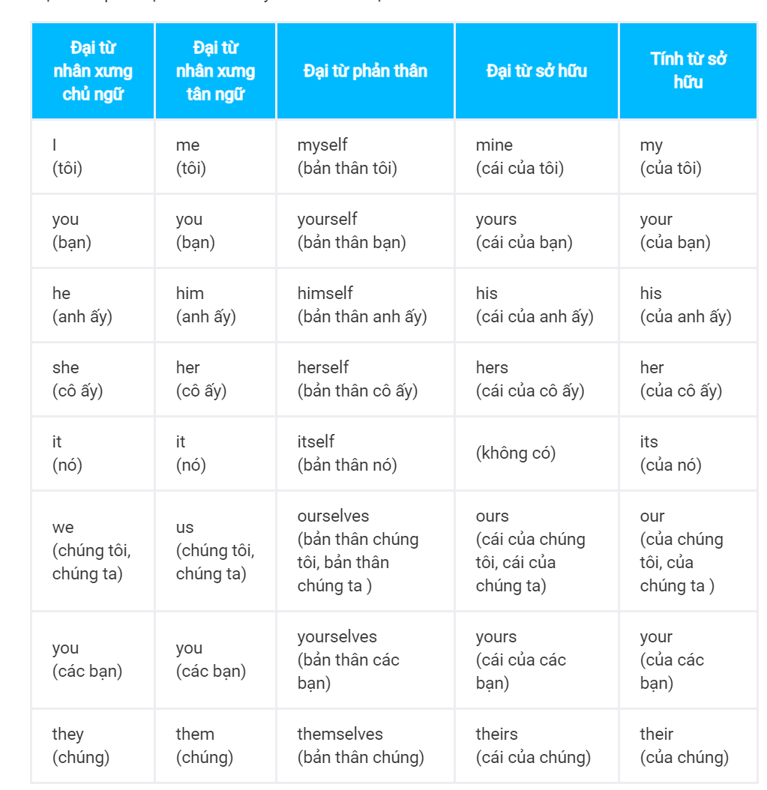
 | đại từ chủ ngữ |  |  | đại từ tân ngữ | tính từ sở hữu | đại từ sở hữu | Đại từ phản thân

https://tienganhmoingay.com/ngu-phap-tieng-anh/dai-tu-nhan-xung-chu-ngu-tan-ngu/

Tiếng Anh có 8 đại từ nhân xưng: I, you, he, she, it, we, you, they.

Name | Description | Example | Note | Link
Đại từ tân ngữ | Như đã học ở trên, đại từ nhân xưng là từ dùng để đại diện cho một danh từ hoặc một cụm danh từ. Vì vậy, đại từ nhân xưng có thể đứng ở các vị trí mà danh từ hoặc cụm danh từ đứng được trong câu, cụ thể là: Chủ ngữ Tân ngữ Đứng sau giới từ (trong cụm giới từ) Đại từ nhân xưng có thể đứng ở các vị trí và đóng các vai trò sau trong câu: chủ ngữ, tân ngữ, sau giới từ. Mỗi đại từ nhân xưng có 2 dạng: dạng chủ ngữ và dạng tân ngữ. | Ví dụ danh từ: Vị trí chủ ngữ: The student is good at math. = Bạn sinh viên này học giỏi toán. Vị trí tân ngữ: I like the student. = Tôi thích bạn sinh viên này. Đứng sau giới từ: I went to the park with the student. = Tôi đi đến công viên với bạn sinh viên này. Ví dụ đại từ nhân xưng: Vị trí chủ ngữ: He is good at math. = Anh ấy học giỏi toán. Vị trí tân ngữ: I like him. = Tôi thích anh ấy. Đứng sau giới từ: I went to the park with him. = Tôi đi đến công viên với anh ấy.
Đại từ phản thân | Cũng giống như các đại từ khác trong tiếng Anh, Tân ngữ Đứng sau giới từ (trong cụm giới từ) | * Dùng đại từ phản thân làm tân ngữ của động từ nếu tân ngữ này giống với chủ ngữ của động từ đó I hurt myself by accident. = Tôi vô tình làm đau bản thân. → Ở câu này, "tôi" vừa là tân ngữ của hành động làm đau, vừa là chủ ngữ của hành động làm đau. Vì vậy, thay vì tân ngữ là me thì chúng ta phải dùng myself. → Chúng ta không nói I hurt me by accident mà phải nói I hurt myself by accident. She bought herself a pizza. = Cô ấy mua cho mình một cái bánh pizza. → Ở câu này, "cô ấy" vừa là tân ngữ của hành động mua, vừa là chủ ngữ của hành động mua. Vì vậy, thay vì tân ngữ là her thì chúng ta phải dùng herself. → Chúng ta không nói She bought her a pizza mà phải nói She bought herself a pizza. * Dùng đại từ phản thân làm tân ngữ của giới từ nếu tân ngữ này giống với chủ ngữ They had to cook for themselves. = Họ phải tự nấu ăn cho bản thân họ. → Ở câu này, "họ" vừa là tân ngữ của giới từ for, vừa là chủ ngữ. Vì vậy, thay vì tân ngữ là them thì chúng ta phải dùng themselves. → Chúng ta không nói They had to cook for them mà phải nói They had to cook for themselves. | Tuy nhiên, chúng ta cũng cần lưu ý là, khác với các đại từ khác trong tiếng Anh, đại từ phản thân không bao giờ đứng ở vị trí chủ ngữ.
 |  | * Dùng đại từ phản thân sau giới từ "by" thì sẽ có nghĩa là "một mình" hoặc "tự làm" Tom did his homework by himself. Tom tự làm bài tập về nhà. She was standing at the bus stop by herself. Cô ấy đứng ở trạm xe buýt một mình. * Dùng đại từ phản thân ở ngay sau chủ ngữ hoặc cuối câu để diễn tả ý nhấn mạnh rằng "đích thân chủ ngữ là người thực hiện hành động gì đó" The manager spoke to me himself. Đích thân ông quản lý nói chuyện với tôi. You yourself wrote those words. Don't you remember? Chính bạn là người viết người lời đó. Bạn không nhớ à?
Đại từ sở hữu là những đại từ để chỉ sự sở hữu. | Nghe định nghĩa ở trên thì có thể hơi khó hiểu. Chúng ta chỉ cần xem ví dụ sau đây thì sẽ hiểu rõ hơn: His car is expensive. Mine is cheap. Xe của ấy thì đắt. Cái của tôi thì rẻ. Đại từ sở hữu bao gồm các từ mine, yours, his, hers, ours, theirs. Nghe định nghĩa ở trên thì có thể hơi khó hiểu. Chúng ta chỉ cần xem ví dụ sau đây thì sẽ hiểu rõ hơn: His car is expensive. Mine is cheap. Xe của ấy thì đắt. Cái của tôi thì rẻ. Đại từ sở hữu bao gồm các từ mine, yours, his, hers, ours, theirs. Lưu ý: its cũng là đại từ sở hữu nhưng cực kỳ hiếm khi được dùng.: its cũng là đại từ sở hữu nhưng cực kỳ hiếm khi được dùng. Vì là một loại đại từ, nên theo cấu trúc câu chi tiết thì đại từ sở hữu có thể đứng ở các vị trí sau: Chủ ngữ Tân ngữ Đứng sau giới từ (trong cụm giới từ) | Ví dụ: Chủ ngữ: His car is expensive. Mine is cheap. Tân ngữ: He bought his car two years ago. I bought mine one month ago. Đứng sau giới từ: I could deal with his problem easily but I don't know what to do with mine **Phân biệt tính từ sở hữu và đại từ sở hữu Chúng ta cần chú ý phân biệt Tính từ sở hữu (Từ hạn định sở hữu) và Đại từ sở hữu như sau: Tính từ sở hữu phải LUÔN LUÔN bổ nghĩa cho một danh từ đằng sau nó. Sau đại từ sở hữu ta KHÔNG dùng thêm danh từ bởi vì bản thân nó đóng vai trò như một cụm danh từ. Ví dụ 1: My car is blue. His car is red. = Xe của tôi màu xanh. Xe của anh ấy màu đỏ. My và his ở đây là tính từ sở hữu, vì my đang bổ nghĩa cho danh từ car và his đang bổ nghĩa cho danh từ car. My car is blue. His is red. = Xe của tôi màu xanh. (Cái) của anh ấy màu đỏ. Ở câu này his là đại từ sở hữu. His ở đây là đang ám chỉ đến his car, xe của anh ấy. Ví dụ 2: She wanted a shirt like mine. = Cô ấy muốn có một cái áo sơ mi giống của tôi. Ở câu này mine là đại từ sở hữu. Mine ở đây là đang ám chỉ đến my shirt, cái áo sơ mi của tôi.

Chu ngu + vi ngu
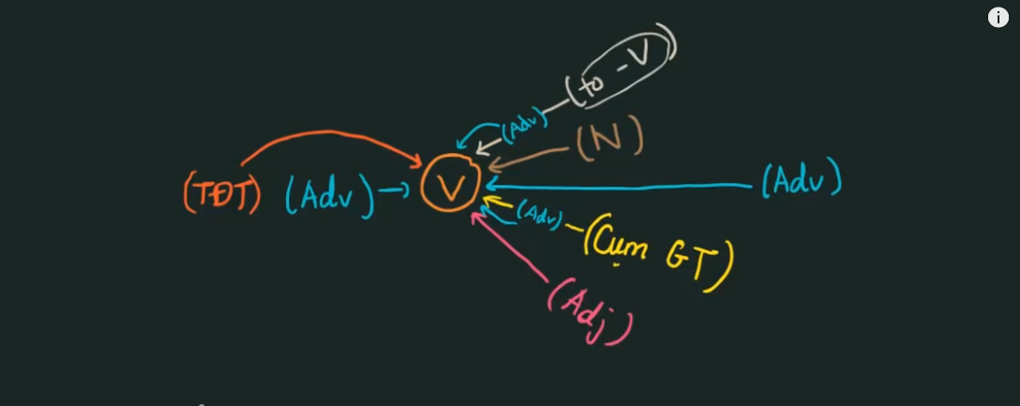
Chủ ngữ

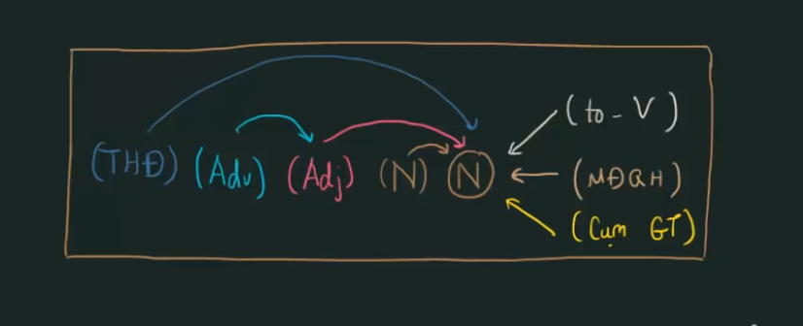

Vị ngữ

